مشخصات
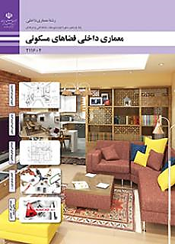
فرم نقد و بررسی کتاب معماری داخلی فضاهای مسکونی پایه یازدهم رشته معماری داخلی شاخه فنی و حرفه ای و کاردانش(سال تحصیلی 1403-1402)

 | ردیف | استان | نام و نام خانوادگی | رشته و مدرک تحصیلی | دروس تدریس شده | سابقه تدریس | فرم شماره 1 : ارزشیابی کلی کتاب
 | 1 | سیستان و بلوچستان | علی آب ده | معماری- لیسانس | معماری داخلی فضاهای مسکونی- تزئینات سلولزی، رنگ، موکت و فضای داخلی- تزئینات گچی و مبلمان پارچه ای و پلیمری- تزئینات سنگی، سرامیکی و پلیمری در فضاهای داخلی- دانش فنی پایه معماری داخلی | 3 | فرم شماره 2: بررسی اشکالات فصول تعیین شده
 | 2 | سیستان و بلوچستان | روح اله بندانی | معماری- فوق لیسانس | معماری داخلی فضاهای مسکونی- تزئینات سلولزی، رنگ، موکت و فضای داخلی- تزئینات گچی و مبلمان پارچه ای و پلیمری- تزئینات سنگی، سرامیکی و پلیمری در فضاهای داخلی- دانش فنی پایه معماری داخلی | 14 | فرم شماره 3 : ارزشیابی فصول کتاب
 | 3 | سیستان و بلوچستان | زهره خسروی بیژائم | لیسانس معماری-فوق لیسانس طراحی شهری | نقشه کشی عمومی-معماری داخلی | 16 | فرم شماره 4 : پیشنهادات
 | 4 | سیستان و بلوچستان | حسین سعادت نیا | معماری-لیسانس | معماری داخلی فضاهای مسکونی-معماری داخلی فضاهای تجاری | 19 | فرم شماره 5: شایستگی
 | 5

